Sheet1
工程款支付证书 |  |  |  |  |  |  |  |  |  |  |  |  |  |  | 本次
工程名称 |  | 仁化县2016年通自然村公路路面硬底化工程（大桥镇大桥至桃子洞、前墩子至刘屋等13条通自然村公路路面硬底化） |  |  |  |  |  |  |  |  | ERP编号 | 8658 | 档案编号 | CD2017-110 | CD2017-110 | 105 | 8658 | 仁化县2016年通自然村公路路面硬底化工程（大桥镇大桥至桃子洞、前墩子至刘屋等13条通自然村公路路面硬底化） | 2017.11.9 | 3927273.09 | 刘前虎 | 180日历天 | 昭关市 仁化县大桥镇 | 广东公司杨学良18998374238 | 姚昭君13509051168 | 中标通知书 |  | 中标
合同金额 |  | 3,927,273.09 |  | 中标 日期 | 2017.11.9 |  | 已 供 工程资料 | 中标通知书，合同，内部承包协议，质安书 |  |  |  | 庐江 | 责任 单位 | 广东 杨学良18998374238 | CD2018-025 |  | 9520 | G209线呼和浩特至北海K2848+500～K2862+000段水泥混凝土路面大修工程№1标段施工 | 2018.4.25 | 22367217.00 | 公路养护工程 | 刘前虎 | 240日历天 | 广西省 柳州市融安县 | 广西公司邓云琪13471032251 | 覃玉亮13507827801 | 中标书、施工合同原件 |  | 中 标
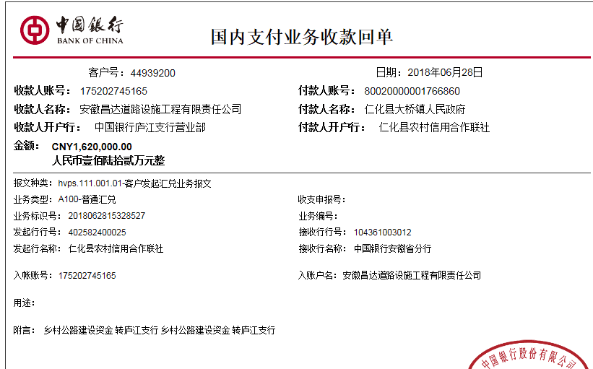
决算金额 |  |  |  | 竣工 日期 |  |  |  |  |  |  |  | 合肥 | 责任人 | 林祥新13509850229
序号 | 工程款到账 |  |  | 开票情况 |  | 管理费 |  | 代缴税金 | 其他扣款 |  | 预留款 |  | 实际支付
 | 日期 | 账户 | 金额 | 日期 | 金额 | 比例 | 金额 | 金额 | 金额 | 备注 | 金额 | 备注 | 户名 | 金额
1 | 2018-06-28 | 中 | 1,620,000.00 | 2018-06-15 | 1,620,000.00 | 合同额的0.5%全扣 | 19,637.00 | 38,020.00 | 500.00 | 见备注 |  |  | 7.6材料 | 1,291,700.00
 |  |  |  |  |  |  |  |  |  | 管理费按合同额的0.5%全扣 +2018.5.8办理涉税事项报告表费用500 |  |  | 8.22材料 | 270,143.00

合计 |  | - | 1,620,000.00 | - | 1,620,000.00 | - | 19,637.00 | 38,020.00 | 500.00 | - | 0.00 | - | - | 1,561,843.00
本次结算 支付明细 |  | 应支付金额 |  | 1,561,843.00 |  |  |  | 实际支付金额 |  | 小写 | 0.00
 |  | 已支付金额 |  | 1,561,843.00 |  |  |  |  |  | 大写 | 零元整
申请部门 意见 |  |  |  |  |  |  |  | 项目管理 意见 |  | 何总、朱总已同意支付（附表背面截图）。
财务初审 意见 |  |  |  |  |  |  |  | 财务审核 意见
质安初审 意见 |  |  |  |  |  |  |  | 质安稽查 意见
总经理审批 |  |  |  |  |  |  |  | 董事长审批

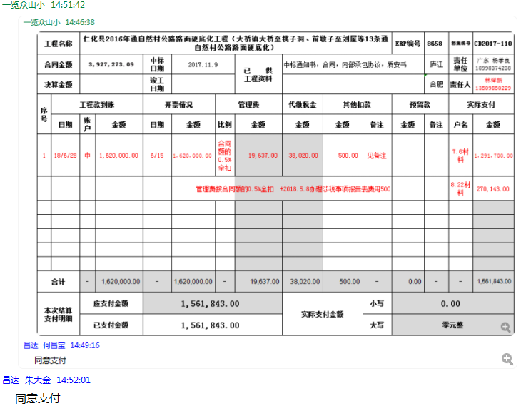

Sheet2
工程款支付证书 |  |  |  |  |  |  |  |  |  |  |  |  |  |  | 本次
工程名称 |  | 仁化县2016年通自然村公路路面硬底化工程（大桥镇大桥至桃子洞、前墩子至刘屋等13条通自然村公路路面硬底化） |  |  |  |  |  |  |  |  | ERP编号 | 8658 | 档案编号 | CD2017-110 | CD2017-110 | 105 | 8658 | 仁化县2016年通自然村公路路面硬底化工程（大桥镇大桥至桃子洞、前墩子至刘屋等13条通自然村公路路面硬底化） | 2017.11.9 | 3927273.09 | 刘前虎 | 180日历天 | 昭关市 仁化县大桥镇 | 广东公司杨学良18998374238 | 姚昭君13509051168 | 中标通知书 |  | 中标
合同金额 |  | 3,927,273.09 |  | 中标 日期 | 2017.11.9 |  | 已 供 工程资料 | 中标通知书，合同，内部承包协议，质安书 |  |  |  | 庐江 | 责任 单位 | 广东 杨学良18998374238 | CD2018-025 |  | 9520 | G209线呼和浩特至北海K2848+500～K2862+000段水泥混凝土路面大修工程№1标段施工 | 2018.4.25 | 22367217.00 | 公路养护工程 | 刘前虎 | 240日历天 | 广西省 柳州市融安县 | 广西公司邓云琪13471032251 | 覃玉亮13507827801 | 中标书、施工合同原件 |  | 中 标
决算金额 |  |  |  | 竣工 日期 |  |  |  |  |  |  |  | 合肥 | 责任人 | 林祥新13509850229
序号 | 工程款到账 |  |  | 开票情况 |  | 管理费 |  | 代缴税金 | 其他扣款 |  | 预留款 |  | 实际支付
 | 日期 | 账户 | 金额 | 日期 | 金额 | 比例 | 金额 | 金额 | 金额 | 备注 | 金额 | 备注 | 户名 | 金额
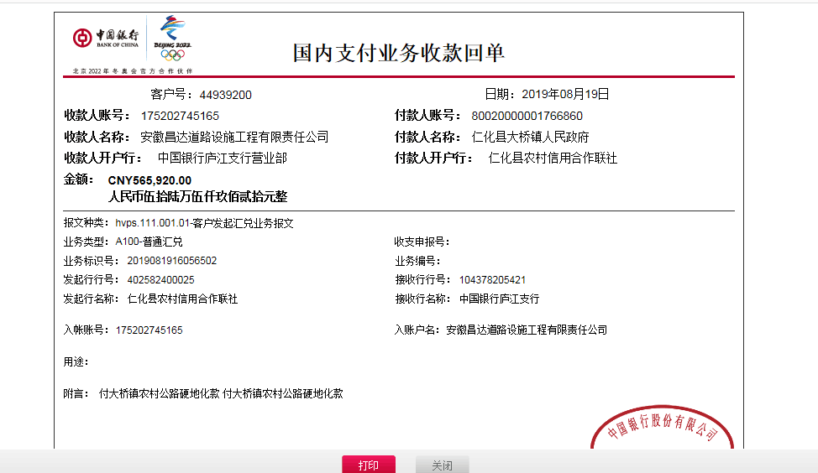
1 | 2018-06-28 | 中 | 1,620,000.00 | 2018-06-15 | 1,620,000.00 | 合同额的0.5%全扣 | 19,637.00 | 38,020.00 | 500.00 | 见备注 |  |  | 7.6材料 | 1,291,700.00
 |  |  |  |  |  |  |  |  |  | 管理费按合同额的0.5%全扣 +2018.5.8办理涉税事项报告表费用500 |  |  | 8.22材料 | 270,143.00 | 19636.36545
 | 本次
2 | 2019-08-19 | 中 | 565,920.00 | 2019-06-17 | 565,920.00 | 已扣完 | 0.00 | 482.00 | 0.00 | 见备注 | 5,660.00 | 1%预留损失准备金 | 8月材料 | 537,616.00
 |  |  |  |  |  |  |  |  |  |  | 22,162.00 | 余额留账上

合计 |  | - | 2,185,920.00 | - | 2,185,920.00 | - | 19,637.00 | 38,502.00 | 500.00 | - | 27,822.00 | - | - | 2,099,459.00
本次结算 支付明细 |  | 应支付金额 |  | 537,616.00 |  |  |  | 实际支付金额 |  | 小写 | 0.00 |  |  |  | 0.55659994859
 |  | 已支付金额 |  | 537,616.00 |  |  |  |  |  | 大写 | 零元整
申请部门 意见 |  |  |  |  |  |  |  | 项目管理 意见 |  | 何总、朱总已同意支付（附表背面截图）。
财务初审 意见 |  |  |  |  |  |  |  | 财务审核 意见
质安初审 意见 |  |  |  |  |  |  |  | 质安稽查 意见
总经理审批 |  |  |  |  |  |  |  | 董事长审批

